TOE Context
产品基本信息
产品类型 | 通信设备
产品型号 | EMU200A, EMU200B, EMU300A, EMU300B, EMU300C
产品硬件版本
产品软件版本
产品软硬件版本号规则介绍 | 可另附文档
目标用户群体 | 由具备电气及自动化知识的专业人员，在光伏电站现场进行安装、接线和维护。
产品照片、标签（单独提供） | 1. 请提供EMU300A/Logger5000的标签照片或pdf 2. 请提供EMU300A/Logger5000的外部6面图、内部结构图、待评估组件的PCB板图，以及其他认证型号（EMU200A，EMU200B，EMU300B，EMU300C,Logger4000）在外观、内部结构、PCB板和测试版本的外观差异照片
EMU基本原理图/Logger框图（单独提供）
产品预期用途以及合理可预见的使用 补充图片：1. 产品的功能介绍图。 2. 目标用户和可操作的接口对应介绍图 3. EMU的内部组件图需要增加IO（如果200和300都有，2个都要；如果只有300有就只在300A和300B的内部组件图上补充）
预期用途： 1、物理防护与电气安全：为内置数据采集器（Logger4000/Logger5000）、MPLC、IPD-ISO、交换机等模块提供物理防护、稳定电源供给及电气安全隔离。 2、数据汇聚与协议转换：通过集成内部数据采集器，实现数据汇聚、协议转换与指令转发功能。 3、环境适应性保障：凭借IP66防护等级、端口电气隔离、防雷、防PID及绝缘阻抗检测功能，确保内部电子设备在户外环境下的长期稳定运行。 4、多协议数据采集： （1）集成多路RS485端口，支持Modbus RTU协议采集南向设备数据（如逆变器、环境检测仪等） （2）集成MPLC电力载波通信接口，支持通过交流电力线载波通信采集逆变器运行数据 5、网络接入与数据传输：内部数据采集器的以太网接口或交换机光纤接口（EMU装置内置交换机时），通过客户网络接入站控SCADA系统，或经4G路由器传输至阳光云平台。 6、调度指令处理：接收并转发调度指令，包括有功/无功调节、远程参数设置等。 7、Web管理界面：提供Web配置界面，支持参数配置、固件升级等功能。 8、多协议通信支持：支持MQTT、HTTPS、Modbus TCP、Modbus RTU、IEC104、GOOSE、SFTP等多种通信协议。 合理可预见的使用： 1、本地运维管理：运维工程师通过 Web 界面完成参数配置、固件升级、日志导出等本地操作。 2、数据采集监控：SCADA 系统通过 EMU 获取逆变器等南向设备的实时运行数据。 3、远程调度控制：电网调度中心通过 EMU 向逆变器下发有功/无功功率调节指令。 4、数据桥梁作用：EMU 作为现场设备与上层管理系统之间的通信网关，实现数据双向传输。

产品通信环境或南北向环境说明
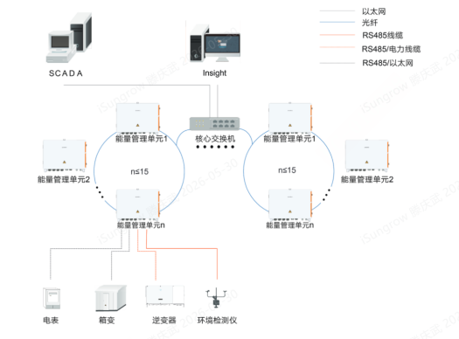 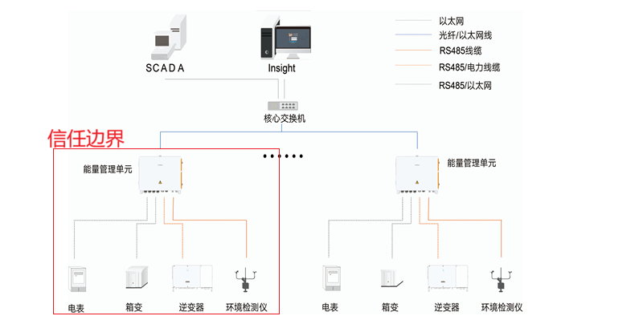 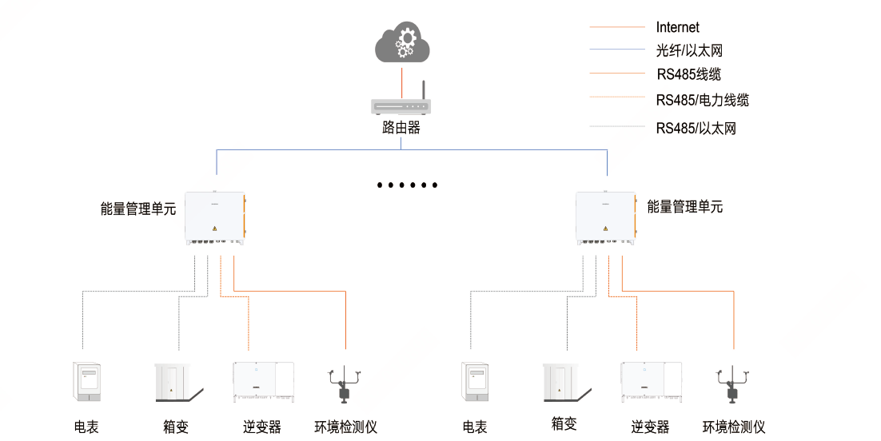 该能量管理单元通信说明如下： 1. 南向接口：集成了多路RS485端口，支持通过ModbusRTU协议采集南向设备数据，如逆变器、环境检测仪等数据，集成了MPLC电力载波通信接口，支持通过交流电力线载波通信，采集逆变器的运行数据。 2. 北向接口：支持多路以太网接口，该接口支持接入联网的4G路由器，连接互联网，实现数据上云。 内部数采的以太网接口或者交换机的光纤接口（EMU装置内部配置交换机时，交换机连接内部数据采集器的网口），对外经客户网络接入站控或通过4G 路由器传输至阳光云。 3. 维护接口：开锁维护。 4. 电源接口：交流供电输入端（仅提供电力，不传输数据）。 该能量管理单元的预期通信关系： 1、所有数据交互汇总处理由内置的数据采集器完成。 2、能量管理单元通过南向接口连接逆变器、环境检测仪、电表等，通过北向接口接入客户本地网络，再通过核心交换机传输至后台站控，例如Insight、SCADA。或者通过经客户授权的4G路由器上传至阳光云。整个通信路径需经由客户部署的交换机与路由器，设备不直接接入公共互联网。

产品通讯矩阵
源设备 | 源端口 | 目的设备 | 目的端口 | 协议 | 认证方式 | 加密方式 | 用途说明 | 通信等级
PC | 任意 | Logger5000 | 8443 | https | 用户名/密码 | TLS | 默认访问方式 | Controlled
PC | 任意 | Logger5000 | 443 | https | 用户名/密码 | TLS | 默认访问方式
PC | 任意 | Logger5000 | 8080 | http | 用户名/密码 | 无 | 默认关闭，支持开启
PC | 任意 | Logger5000 | 22 | SSHv2 | 用户名/密码 | TLS | 默认关闭
PC | 任意 | Logger5000 | 22 | SFTP | 用户名/密码 | TLS | 默认关闭
PC | 任意 | Logger5000 | 102 | MMS | 用户名/密码 | TLS | 默认关闭
北向设备 | 任意 | Logger5000 | 2404—2418 | IEC104 | 无 | TLS | 2418 默认开启，2404~2417 默认关闭
北向设备 | 任意 | Logger5000 | 502-516 | MODBUSTCP | 无 | TLS | 516 默认开启，502~515默认关闭
北向设备 | 任意 | Logger5000 | 802 | MODBUSTCP | 无 | TLS | 默认开启，支持关闭
PC | 任意 | Logger5000 | 9998-9999 | UDP | 无 | TLS | 默认关闭，内部调试使用，在linux shell中开启
PC | Debug口 | Logger5000 | / | RS232协议 | 用户名/密码 | 无 | 串口访问linux
Logger5000 | 任意 | 阳光云 | 19999 | MQTT | 公钥 | 无 | 默认关闭，开启给予安全提示，可通过网口
Logger5000 | 任意 | 阳光云 | 16668 | MQTT | 公钥 | TLS/SSL通道加密 | 默认关闭，开启给予安全提示，可通过网口
Logger5000 | 任意 | NTP对时服务器 | 123 | NTP | 无 | 无 | 默认关闭，开启给予安全提示
Logger5000 | 任意 | NTS对时服务器 | 4460 | NTS | 无 | 无 | 默认关闭，开启给予安全提示
Logger5000 | 任意 | 远端Syslog服务器 | 514 | Syslogd | 无 | 无 | 默认关闭
产品功能场景描述（涉及网络安全的功能清单）
影响的产品功能 | 功能描述
EMU/Logger的登录功能 | EMU管理页面登录功能
EMU/Logger的登录功能 | EMU管理页面登录功能
EMU/Logger的登录功能 | EMU管理页面登录功能
EMU/Logger的登录功能 | EMU管理页面登录功能
EMU/Logger的登录功能 | EMU管理页面登录功能
EMU/Logger用户管理功能 EMU/Logger的登录功能 | EMU管理页面登录功能 EMU管理页面用户管理功能
EMU/Logger用户管理功能 EMU/Logger的登录功能 | EMU管理页面登录功能 EMU管理页面用户管理功能
EMU/Logger用户管理功能 EMU/Logger的登录功能 | EMU管理页面登录功能 EMU管理页面用户管理功能
EMU/Logger的用户管理功能 | 设备支持普通用户、运维用户、审计用户、管理员等多角色权限管理
EMU/Logger的更新功能 | 设备固件升级功能
EMU/Logger的更新功能 | 设备固件更新功能
EMU/Logger的更新功能 | 设备固件更新功能
EMU/Logger的开发者调试功能 | EMU/Logger开发账户使用SSH调试设备
EMU/Logger的日志记录与审计功能 | EMU/Logger的日志功能：设备生成、存储、保护操作日志、故障日志、审计日志的能力
EMU/Logger的运行和维护功能 | 设备上的调试串口、USB口、Micro SD口、未使用的网络服务等
EMU/Logger的运行和维护功能 | 设备退役、返厂维修或回收时，数据永久删除与存储介质安全清理
EMU/Logger的运行和维护功能 | EMU/Logger的日常运行与维护功能
EMU/Logger的运行和维护功能 | EMU/Logger的日常运行与维护功能
EMU/Logger的运行和维护功能 | 设备通过本地Web界面或物理接口进行的手动配置、固件升级、备份恢复等操作
EMU/Logger的运行和维护功能 | 设备在认证完成后，后续的调度指令或数据是否仍保持加密
EMU/Logger的运行和维护功能 | EMU/Logger进入用户管理页面的运维功能
EMU/Logger的运行和维护功能 | EMU/Logger的日常运行和维护功能
EMU/Logger的运行维护功能 | EMU/Logger的日常运行和维护功能
EMU/Logger的运行维护功能 | 设备生成一次性远程访问链接，用于技术支持远程调试
EMU/Logger的证书管理功能 | 设备支持HTTPS、IEC104、Modbus TCP、NTS等证书导入、更新、吊销
EMU/Logger使用密码学算法 | 设备在数据存储和传输中使用的加密算法（如TLS版本、哈希算法）
EMU/Logger的南向、北向网络转发功能 | 设备通过网络接口接收、处理、转发数据的能力
EMU/Logger本地的HTTPS通信 EMU/Logger与北向网络的TLS通信 | 设备TLS/HTTPS实现中是否存在弱随机数、证书缺陷等
EMU/Logger与南向逆变器的MPLC通信 | EMU通过MPLC接口与逆变器进行MPLC通信
EMU/Logger与南向设备（逆变器、电表）的通信 | 设备从逆变器、电表等南向设备采集数据
EMU/Logger与同一网域设备的通信 | EMU/Logger与同一网域设备（如环状网络时的其他EMU、上层交换机等）的通信
EMU/Logger与同一网域设备的通信 | EMU/Logger与同一网域设备（如环状网络时的其他EMU、上层交换机等）的通信
EMU/Logger与SCADA/Insight网管的北向通信 | 设备与北向SCADA/Insight网管通信，解析MODBUS、IEC104、GOOSE等协议数据的能力
EMU/Logger与SCADA/Insight网管的北向通信 | 设备与北向SCADA/Insight网管通信，解析MODBUS、IEC104、GOOSE等协议数据的能力
EMU/Logger与SCADA/Insight网管的北向通信 | 设备与北向SCADA/Insight网管通信，解析MODBUS、IEC104、GOOSE等协议数据的能力
EMU/Logger与SCADA/Insight网管的北向通信 | 设备与北向SCADA/Insight网管通信，解析MODBUS、IEC104、GOOSE等协议数据的能力
EMU/Logger与阳光云的北向通信 | 设备与阳光云平台之间的MQTT通信，提供数据交互、固件下发等功能
三方组件使用 | EMU及子组件（Logger、交换机、PLC、PID、录波小板、IO板）对三方组件的使用
Modbus-RTU更新固件 | Logger通过Modbus-RTU通道，向PLC、PID-ISO、IO板传输固件
Modbus-RTU更新固件 | Logger通过Modbus-RTU通道，向PLC、PID-ISO、IO板传输固件
Modbus-RTU数据传输 | Logger通过Modbus-RTU通道，向PLC、PID-ISO、IO板传输数据
Modbus-RTU数据传输 | Logger通过Modbus-RTU通道，向PLC、PID-ISO、IO板传输固件和参数
PLC、PID-ISO、IO板的参数设置和数据监控功能 | PLC、PID-ISO、IO板的参数设置和数据监控功能
PLC、PID-ISO的参数设置和数据监控功能 | PLC、PID-ISO的参数设置和数据监控功能
日志审计功能（PLC、PID-ISO、IO部分） | PLC、PID-ISO、IO板的参数设置和数据监控功能
调试口默认打开 | PLC、PID-ISO、IO板的调试功能
产品构成（数字组件）（需要在HBOM和差异声明文档中列出不同EMU、Logger的差异）
Logger5000
PID-ISO
IO板
PLC
录波小板
交换机
产品组成（该部分会展示在CB报告上，请在上次认证的基础上修订，需要能包含所有EMU和Logger型号）
EMU
Component | Version | Description | Remarks
Switch | MOXA EDS-408A-SS-SC-T v3.12 | L2 switch hardening with a security guidelines. | --
Logger4000 | LOGGER-SV400.001.01.P013 | Embedded web application and middleware. | --
Functional components | -- | Electrical functional components. | --
Cabinet | -- | Steel alloy. | --
Tamper-evident seal mark | -- | A visible label or marking placed on the device to signal any unauthorized access attempts. | --
Keys | -- | Physical key. | --

Logger
Component | Version | Description | Remarks
Logger4000 | LOGGER-SV400.001.01.P013 | Embedded web application and middleware. | --
OS | 4.19 | Linux-based operating system. | --
Bootloader | 2019.01 | Image for bringing up the kernel. | --
Hardware | P-A-0014731 | PCB assembly. | --
Enclosure | -- | Steel alloy. | --
Tamper-evident seal | -- | Tamper detection mechanism for physical access to the SCU. | --

